상품제안서
락앤락 세라믹 무선 전기포트 1L | 상품코드: F32674

 |  |  |  |  |  |  | 02-412-0044 | www.easy1.co.kr
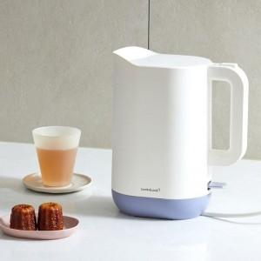

【상세/제작정보】

【인쇄/포장옵션】 | 컬러필름인쇄 / 포장지포장

【공급단가】 | 수량 | 17~ | 50~ | 100~ | 300~ | 500~
*VAT별도 | 단가 | 46,980원 | 46,190원 | 45,020원 | 44,230원 | 43,060원

【상품 URL】 | https://easy1.co.kr:443/src/goods_detail.php?gdno=32674

